Récap
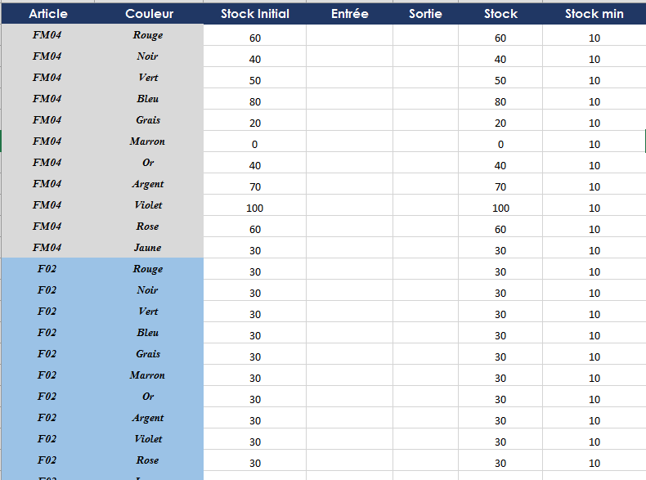
 | FM04 | F02 | CMK | ACC | CS2T
Rouge
Noir | 40
Vert
Bleu
Grais
Marron
Or |  |  |  |  |  | RECHERCHEH
Argent |  |  |  |  |  | RECHERCHEV
Violet |  |  |  |  |  | INDEX
Rose |  |  |  |  |  | EQUIV
Jaune

